Sheet1
测试结果 | 测试现象（截图） | 模版 | 公司 | 文档 | 参考条文 | 测试日期
错位 | 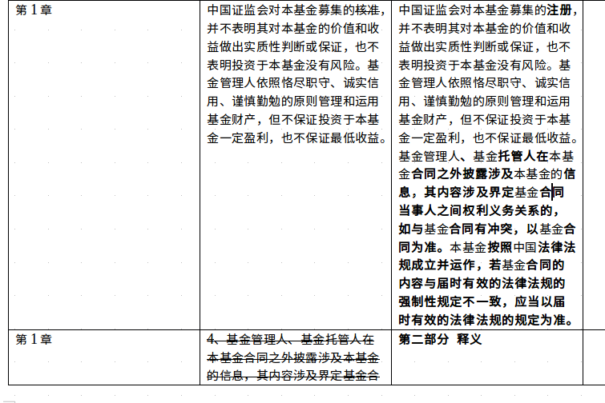 | 混合 | 华夏 | 华夏新锦远灵活配置混合型证券投资基金基金合同-干净版.docx | 华夏新锦远灵活配置混合型证券投资基金条文对照表 -clean.docx | 2018-03-02
空行 |  | 混合 | 华夏 | 华夏新锦远灵活配置混合型证券投资基金基金合同-干净版.docx | 华夏新锦远灵活配置混合型证券投资基金条文对照表 -clean.docx | 2018-03-02
空白模版栏/合同栏 | 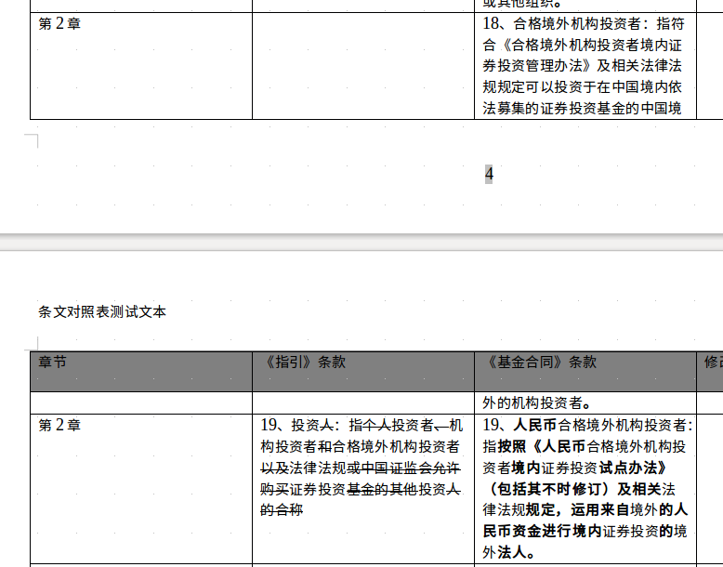 | 混合 | 华夏 | 华夏新锦远灵活配置混合型证券投资基金基金合同-干净版.docx | 华夏新锦远灵活配置混合型证券投资基金条文对照表 -clean.docx | 2018-03-02
忽明忽暗的条款内容 | 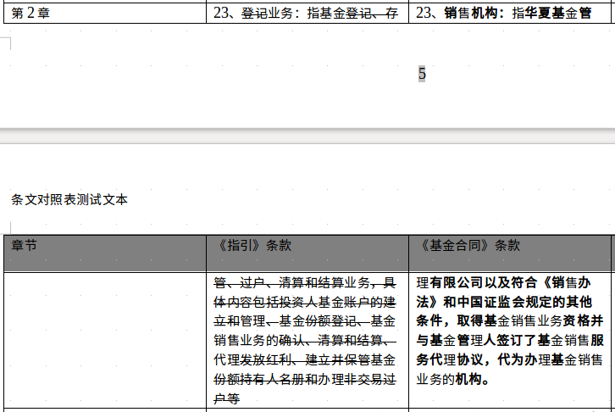 | 混合 | 华夏 | 华夏新锦远灵活配置混合型证券投资基金基金合同-干净版.docx | 华夏新锦远灵活配置混合型证券投资基金条文对照表 -clean.docx | 2018-03-02
Section错位 |  | 混合 | 华夏 | 华夏新锦远灵活配置混合型证券投资基金基金合同-干净版.docx | 华夏新锦远灵活配置混合型证券投资基金条文对照表 -clean.docx | 2018-03-02
删除不完全 |  | 混合 | 华夏 | 华夏新锦远灵活配置混合型证券投资基金基金合同-干净版.docx | 华夏新锦远灵活配置混合型证券投资基金条文对照表 -clean.docx | 2018-03-02
删除添加在一行中混乱 |  | 混合 | 华夏 | 华夏新锦远灵活配置混合型证券投资基金基金合同-干净版.docx | 华夏新锦远灵活配置混合型证券投资基金条文对照表 -clean.docx | 2018-03-02
好的例子 | 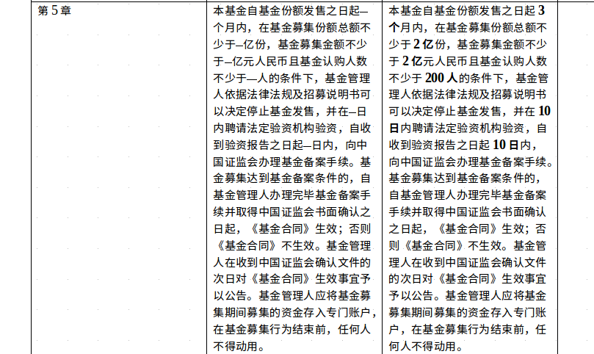 | 混合 | 华夏 | 华夏新锦远灵活配置混合型证券投资基金基金合同-干净版.docx | 华夏新锦远灵活配置混合型证券投资基金条文对照表 -clean.docx | 2018-03-02
章节序号混乱 | 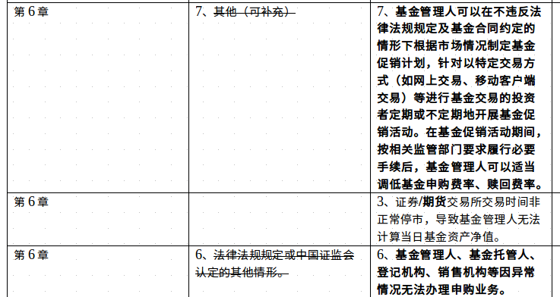 | 混合 | 华夏 | 华夏新锦远灵活配置混合型证券投资基金基金合同-干净版.docx | 华夏新锦远灵活配置混合型证券投资基金条文对照表 -clean.docx | 2018-03-02
文档本身书写不规范（空格带来的） |  | 混合 | 华夏 | 华夏新锦远灵活配置混合型证券投资基金基金合同-干净版.docx | 华夏新锦远灵活配置混合型证券投资基金条文对照表 -clean.docx | 2018-03-02
好的匹配 |  | 混合 | 华夏 | 华夏新锦远灵活配置混合型证券投资基金基金合同-干净版.docx | 华夏新锦远灵活配置混合型证券投资基金条文对照表 -clean.docx | 2018-03-02
因词语不同的匹配 |  | 混合 | 华夏 | 华夏新锦远灵活配置混合型证券投资基金基金合同-干净版.docx | 华夏新锦远灵活配置混合型证券投资基金条文对照表 -clean.docx | 2018-03-02
文章末尾惊现文档（貌似我的问题） | 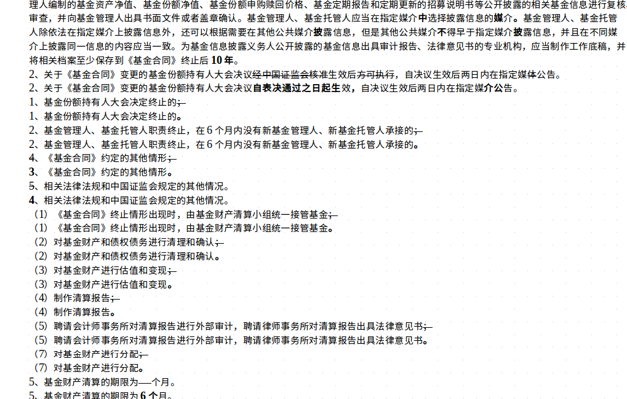 | 混合 | 华夏 | 华夏新锦远灵活配置混合型证券投资基金基金合同-干净版.docx | 华夏新锦远灵活配置混合型证券投资基金条文对照表 -clean.docx | 2018-03-02

